大地图
正在查看： | 大地图解析手册 |  | 切换语言及快速导航： | 简体中文 | 第一章 | 第二章 | 第三章 | 2
第一章
旧崔斯特姆小道+旧废墟
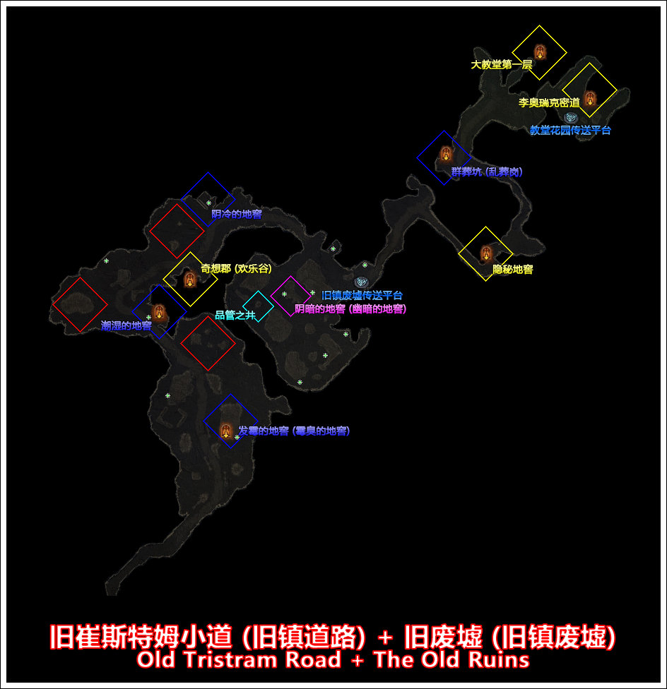

地图解析
刷新机制 | 类型 | 地形名称 | 备注
红框地形◇
随机位置，随机出现 | 地下城 | 井下洞穴
随机位置，随机出现 | 特殊地形 | 瓦瑞夫尸体
随机位置，随机出现 | 特殊地形 | 冒险者尸体
篮框地形◇
固定位置，随机出现 | 房间 | 发霉的地窖
固定位置，随机出现 | 房间 | 潮湿的地窖 | 內有诅咒宝箱事件“诅咒地窖”
固定位置，随机出现 | 房间 | 阴冷的地窖
固定位置，随机出现 | 房间 | 群葬坑
黄框地形◇
固定位置，固定出现 | 地下城 | 奇想郡
固定位置、固定出现 | 地下城 | 隐秘地窖
固定位置、固定出现 | 地下城 | 大教堂
固定位置、固定出现 | 地下城 | 李奥瑞克密道
紫框地形◇
固定位置，随机出现 | 房间 | 阴暗的地窖
青框地形◇
固定位置，随机出现 | 地下城 | 质管之井
星号标记*
随机位置，随机出现 | 物品 | 旧保险箱

成就紫怪
所属成就 | 悬赏任务 | 怪物名称 | 备注
独特藏品 | 无悬赏 | 埃比尼泽‧撒母耳 | 在旧崔斯特姆小道刷新

哭泣山谷
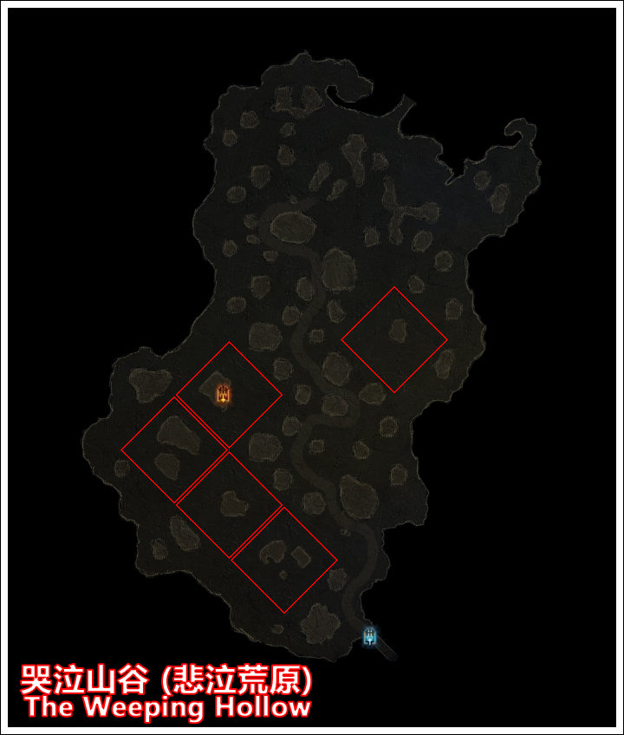

地图解析
刷新机制 | 类型 | 地形名称 | 备注
红框地形◇
随机位置，随机出现 | 地下城 | 堕落者的洞穴
随机位置，固定出现 | 特殊地形 | 铁匠学徒的尸体
随机位置，随机出现 | 特殊地形 | 绞刑之树

成就紫怪
所属成就 | 悬赏任务 | 怪物名称 | 备注
独特藏品 | 有悬赏 | 癞疥兽

荒废的墓地
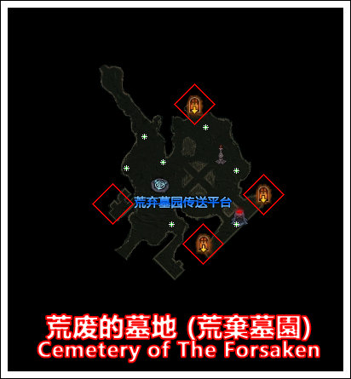

地图解析
刷新机制 | 类型 | 地形名称 | 备注
红框地形◇
随机位置，固定出现 | 地下城 | 污秽的墓穴
随机位置，随机出现 | 特殊地形 | 开发者地狱

成就紫怪
所属成就 | 悬赏任务 | 怪物名称 | 备注
独特藏品+撞见鬼 | 无悬赏 | 堕落的鲁修斯
独特藏品+撞见鬼 | 无悬赏 | 德卢瑞‧布朗 | 需进入真的污秽的墓穴
撞见鬼 | 有悬赏 | 数据挖掘者 | 需进入假的污秽的墓穴
撞见鬼 | 无悬赏 | 棺材约翰·格汉姆 | 需进入真的污秽的墓穴

苦难旷野
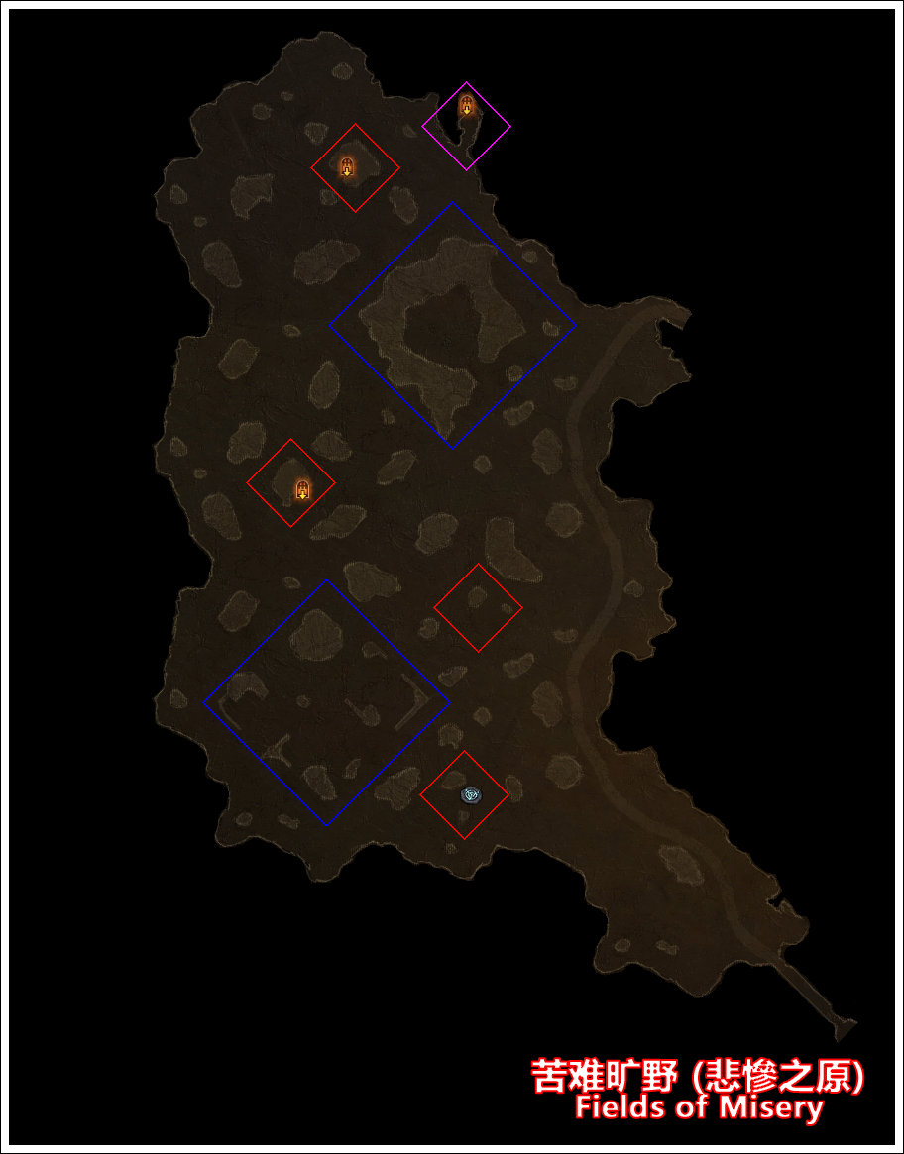

地图解析
刷新机制 | 类型 | 地形名称 | 备注
红框地形◇
随机位置，固定出现 | 传送平台 | 苦难旷野
随机位置，固定出现 | 地下城 | 卡兹拉洞穴
随机位置，随机出现 | 地下城 | 食腐魔洞穴
随机位置，随机出现 | 地下城 | 失落矿洞 | 內有随机事件“珍贵的矿石”
随机位置，随机出现 | 房间 | 珍品屋 | 內有野外商人“精品商人阿迪娜”
篮框地形◇
随机位置，随机出现 | 地下城 | 腐烂墓穴 | 內有随机事件“雷斯的一家”
随机位置，随机出现 | 随机事件 | 清理食腐鸟
随机位置，随机出现 | 诅咒宝箱 | 诅咒树林
随机位置，随机出现 | 特殊地形 | 荒废农地-农夫的地窖 | 內有随机事件“遭袭的农场”
随机位置，随机出现 | 特殊地形 | 僻静林地 | 内有华丽宝箱
紫框地形◇
固定位置，随机出现 | 房间 | 修补匠的茅屋 | 內有野外商人“流浪修补匠”
固定位置，随机出现 | 房间 | 被洗劫的屋子
固定位置，随机出现 | 尸体 | 斯维克德的尸体

成就紫怪
所属成就 | 悬赏任务 | 怪物名称 | 备注
独特藏品 | 有悬赏 | 恐爪‧跃行者

烂木林
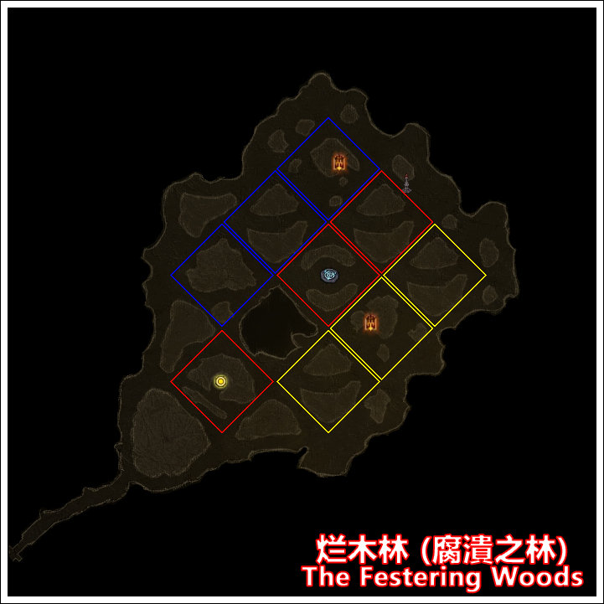

地图解析
刷新机制 | 类型 | 地形名称 | 备注
红框地形◇
随机位置，固定出现 | 传送平台 | 烂木林
随机位置，随机出现 | 随机事件 | 先祖英雄之背水一战
随机位置，随机出现 | 随机事件 | 永恒之战
篮框地形◇
随机位置，固定出现 | 地下城 | 勇士之陵
黄框地形◇
随机位置，固定出现 | 地下城 | 先祖墓穴

成就紫怪
所属成就 | 悬赏任务 | 怪物名称 | 备注
独特藏品+撞见鬼 | 有悬赏 | 费克拉的鬼魂

南方高地
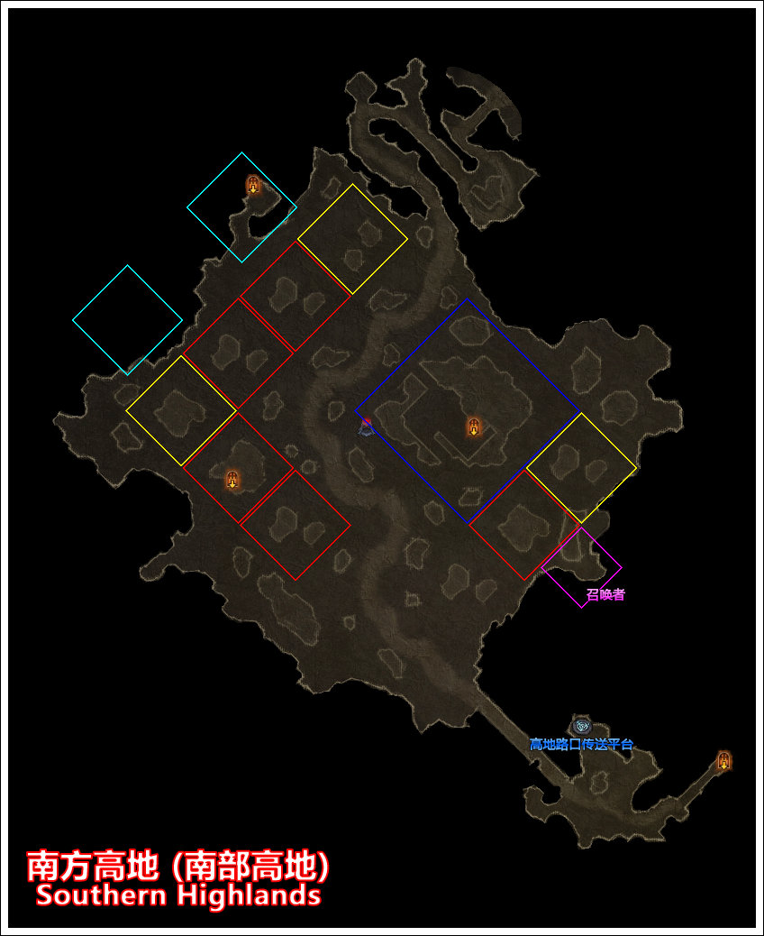

地图解析
刷新机制 | 类型 | 地形名称 | 备注
红框地形◇
随机位置，固定出现 | 地下城 | 月亮部族洞穴
篮框地形◇
固定位置，随机出现 | 地下城 | 传教所 | 內有随机事件“崩塌之塔”
固定位置，随机出现 | 房间 | 废弃的仆人小屋
固定位置，随机出现 | 随机事件 | 贾巴德的复仇
固定位置，随机出现 | 诅咒宝箱 | 诅咒营地
固定位置，随机出现 | 特殊地形 | 古老的葬坑1-卡茲拉木乃伊
固定位置，随机出现 | 特殊地形 | 古老的葬坑2-卡茲拉結群
固定位置，随机出现 | 特殊地形 | 邪教徒的仪式
黄框地形◇
随机位置，固定出现 | 特殊地形 | 卡瑞娜遗失的马车
紫框地形◇
固定位置，随机出现 | 特殊地形 | 召唤者 | 剧情模式刷新几率较高
青框地形◇
随机位置，随机出现 | 地下城 | 高地哨塔 | 內有随机事件“被抢走的剑鞘”

成就紫怪
所属成就 | 悬赏任务 | 怪物名称 | 备注
独特藏品 | 有悬赏 | 红石
独特藏品 | 有悬赏 | 战士罗格鲁特 | 在下方的高地路口刷新
独特藏品 | 有悬赏 | 强大的罗扎克

北方高地+李奧瑞克的狩猎场
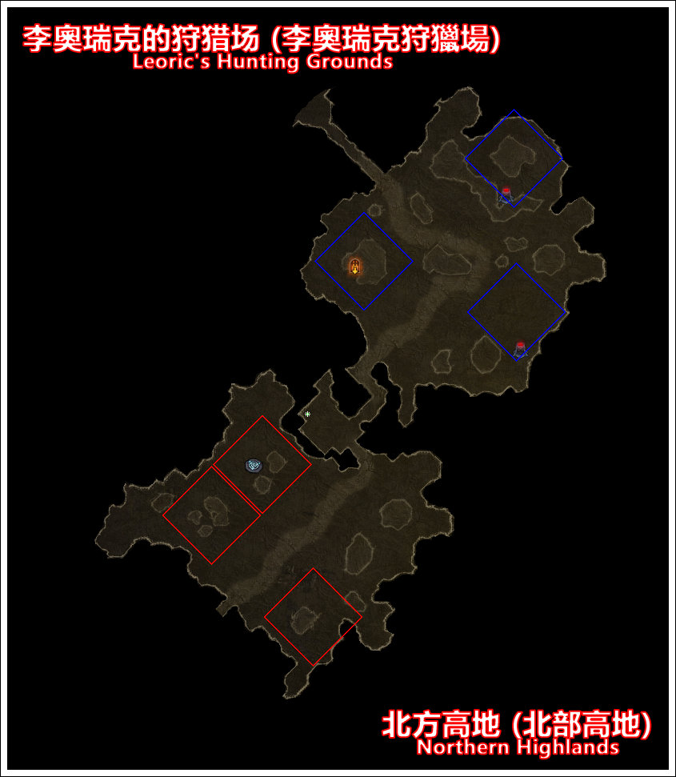

地图解析
刷新机制 | 类型 | 地形名称 | 备注
红框地形◇
随机位置，固定出现 | 传送平台 | 北方高地
篮框地形◇
随机位置，随机出现 | 地下城 | 高地洞穴 | 內有随机事件“药剂师的兄弟”
随机位置，固定出现 | 特殊地形 | 卡兹拉召唤仪式
星号标记*
固定位置，固定出现 | 尸体 | 沃桑村民尸体 | 点击获得书籍“来自沃桑的报告”

第二章
凄风苔原+崖山矿场
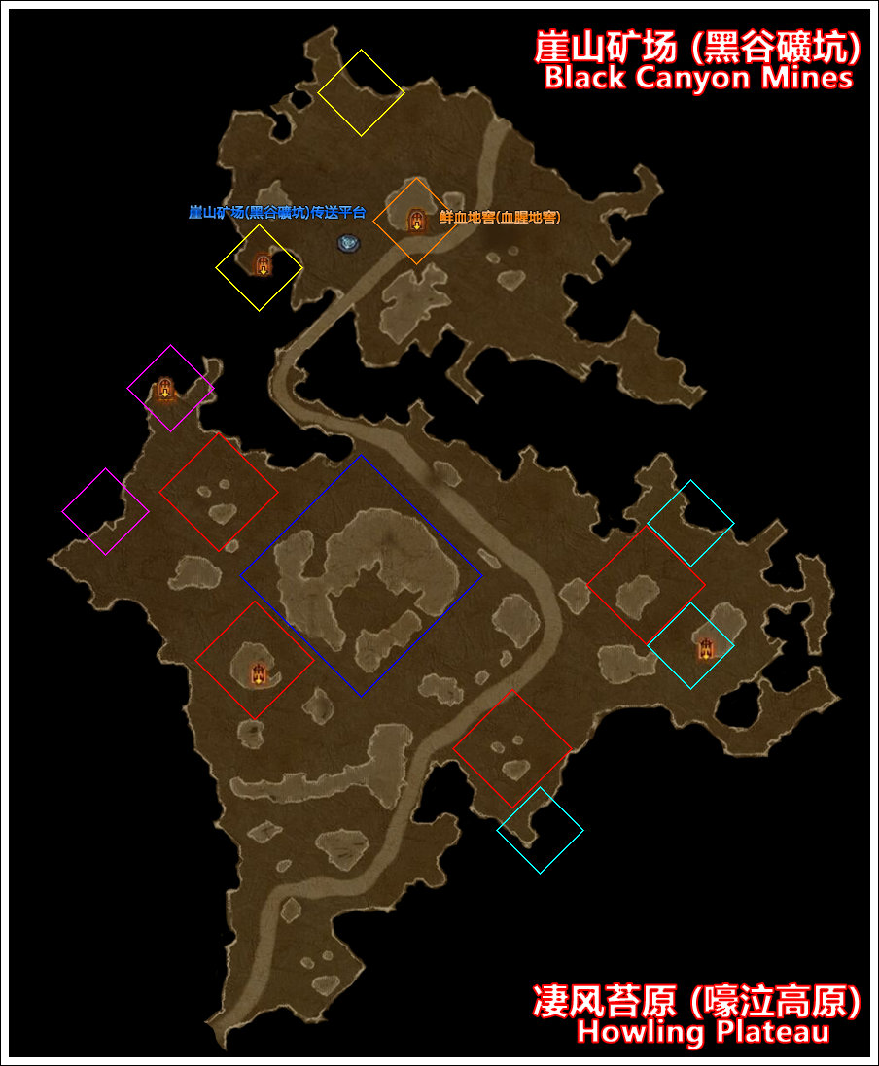

地图解析
刷新机制 | 类型 | 地形名称 | 备注
红框地形◇
随机位置，随机出现 | 地下城 | 热风洞窟
随机位置，随机出现 | 地下城 | 废弃的矿场 | 內有随机事件“豹人巢穴”
随机位置，随机出现 | 地下城 | 不稳岩洞 | 2.2新增场景，尚未开发完毕
蓝框地形◇
固定位置，随机出现 | 房间 | 福阿德的地窖
固定位置，随机出现 | 随机事件 | 矿工的黄金
固定位置，随机出现 | 诅咒宝箱 | 诅咒岗哨
固定位置，随机出现 | 诅咒宝箱 | 诅咒城垛
紫框地形◇
随机位置，固定出现 | 房间 | 隐秘法会
青框地形◇
随机位置，固定出现 | 房间 | 秘密祭坛
黄框地形◇
固定位置，随机出现 | 房间 | 遗弃的地窖 | 仅出现在上方地窖：野外商人莱拉、变身的邪教徒紫怪 仅出现在下方地窖：岩虫隧道，击杀随机刷新的紫怪后出现
橙框地形◇
固定位置，随机出现 | 房间 | 鲜血地窖

成就紫怪
所属成就 | 悬赏任务 | 怪物名称 | 备注
独特藏品 | 有悬赏 | 阿什克 | 在上方的崖山矿场刷新
独特藏品 | 有悬赏 | 利刃巨口 | 在上方的崖山矿场刷新
独特藏品 | 有悬赏 | 疯子加特 | 在下方的凄风苔原刷新
独特藏品 | 有悬赏 | 萨哈‧鞭笞者 | 在下方的凄风苔原刷新

烈风之地
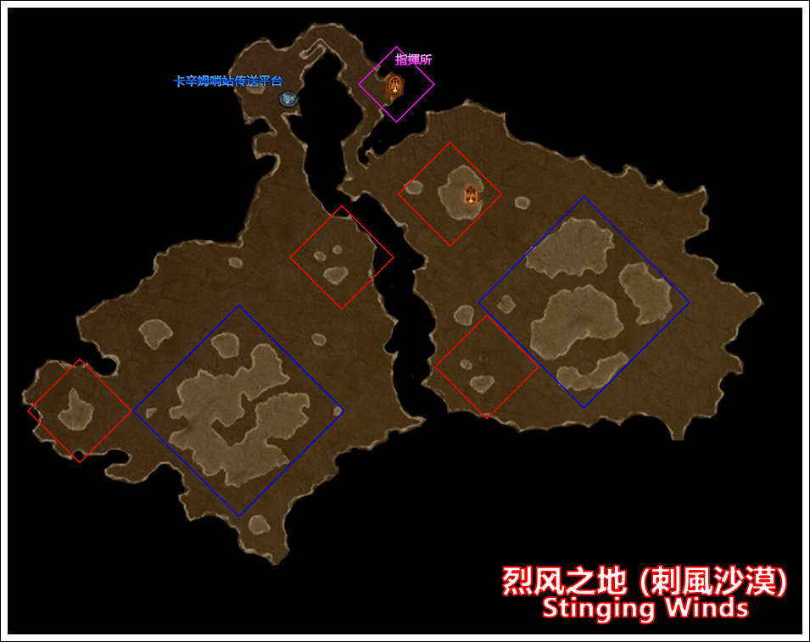

地图解析
刷新机制 | 类型 | 地形名称 | 备注
红框地形◇
随机位置，随机出现 | 地下城 | 废墟
随机位置，随机出现 | 地下城 | 失落人偶的密厅 | 內有随机事件“雷格纳人偶”
随机位置，随机出现 | 地下城 | 崩裂密室 | 內有随机事件“崩裂密室”
随机位置，随机出现 | 特殊地形 | 邪教徒营地 | 可获得书籍“畏惧的英雄”
随机位置，随机出现 | 特殊地形 | 船只残骸 | 可获得彩蛋书页“黑岩日志”
随机位置，随机出现 | 特殊地形 | 沙坑上的尸体 | 下有紫怪埋伏
蓝框地形◇
随机位置，随机出现 | 地下城 | 哈迪霸占的矿坑
随机位置，随机出现 | 随机事件 | 躁怒沙漠
随机位置，随机出现 | 随机事件 | 守护者之魂
随机位置，随机出现 | 房间 | 废弃的地窖
随机位置，随机出现 | 特殊地形 | 失落的车队 | 内有成就紫怪“比亚特”
随机位置，随机出现 | 特殊地形 | 华丽宝箱
紫框地形◇
固定位置，固定出现 | 房间 | 指挥所

成就紫怪
所属成就 | 悬赏任务 | 怪物名称 | 备注
独特藏品 | 无悬赏 | 比亚特 | 在篮框地形“失落的车队”处刷新

阿尔卡纳斯
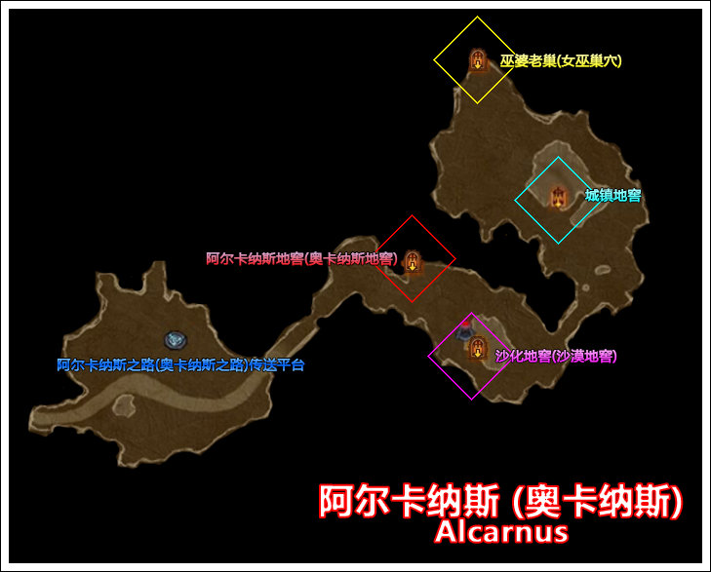

地图解析
刷新机制 | 类型 | 地形名称 | 备注
红框地形◇
固定位置，随机出现 | 房间 | 阿尔卡纳斯地窖
紫框地形◇
固定位置，随机出现 | 房间 | 沙化地窖
青框地形◇
固定位置，随机出现 | 房间 | 城镇地窖
黄框地形◇
固定位置，固定出现 | 房间 | 巫婆老巢

成就紫怪
所属成就 | 悬赏任务 | 怪物名称 | 备注
独特藏品 | 有悬赏 | 耶特 | 在左侧阿尔卡纳斯之路刷新
独特藏品 | 有悬赏 | 狠砸怪 | 在右侧阿尔卡纳斯刷新
独特藏品 | 有悬赏 | 高阶邪教徒墨杜斯 | 在右侧阿尔卡纳斯刷新
独特藏品 | 有悬赏 | 唤魔师尚达尔 | 在右侧阿尔卡纳斯刷新

达尔格绿洲
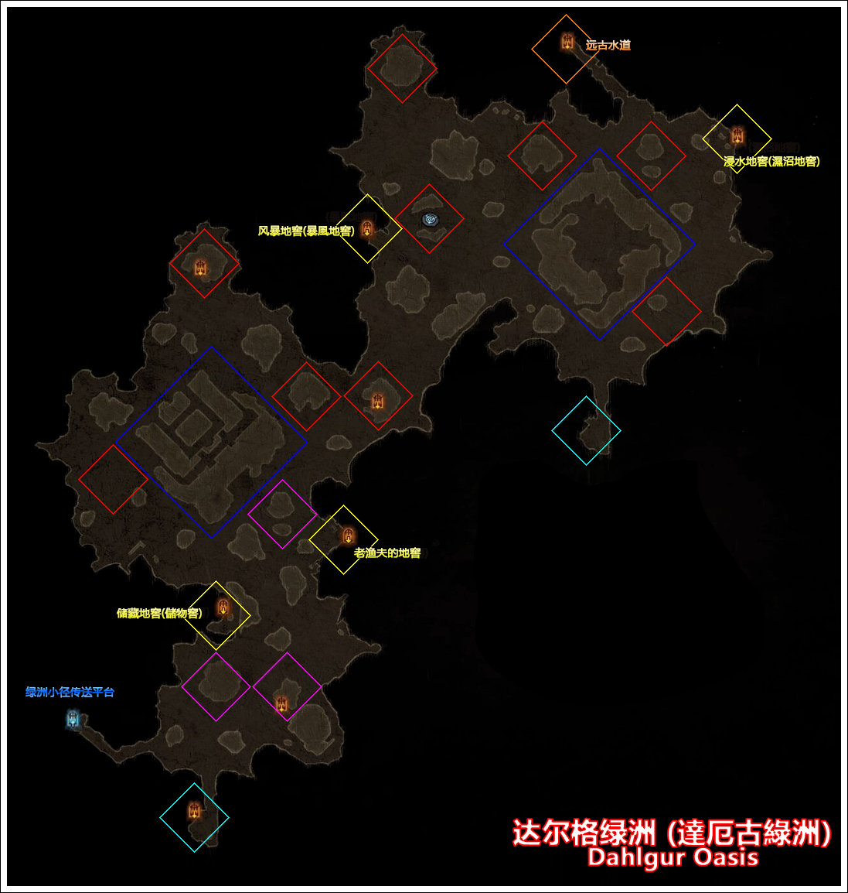

地图解析
刷新机制 | 类型 | 地形名称 | 备注
红框地形◇
随机位置，固定出现 | 传送平台 | 达尔格绿洲
随机位置，固定出现 | 地下城 | 被遗忘的废墟
随机位置，随机出现 | 地下城 | 远古洞穴
随机位置，随机出现 | 地下城 | 漫水洞穴 | 一层有诅咒宝箱事件“诅咒浅滩”
随机位置，随机出现 | 地下城 | 萨达尔的墓穴 | 內有随机事件“萨达尔的墓穴”
随机位置，随机出现 | 特殊地形 | 遍布尸骨的水池 | 埋伏有紫怪“遍布尸骨的水池 埋伏有紫怪“菲祖尔”
随机位置，随机出现 | 特殊地形 | 呼救的村民
蓝框地形◇
随机位置，随机出现 | 地下城 | 坎·达卡布的陵墓 | 內有随机事件“失落的坎·达卡布财宝”
随机位置，随机出现 | 随机事件 | 拉卡尼休的圣坛
随机位置，随机出现 | 随机事件 | 卡麦尔的囚犯
随机位置，随机出现 | 特殊地形 | 水车
随机位置，随机出现 | 特殊地形 | 池塘
紫框地形◇
随机位置，随机出现 | 房间 | 腐烂的地窖
随机位置，随机出现 | 房间 | 被洗劫的地窖
青框地形◇
固定位置，随机出现 | 房间 | 神秘洞穴 | 门口有被怪物围攻的野外商人炼金师萨文
黄框地形◇
固定位置，随机出现 | 房间 | 储藏地窖
固定位置，随机出现 | 房间 | 老渔夫的地窖
固定位置，随机出现 | 房间 | 风暴地窖
固定位置，随机出现 | 房间 | 浸水地窖
橙框地形◇
固定位置，固定出现 | 地下城 | 远古水道

成就紫怪
所属成就 | 悬赏任务 | 怪物名称 | 备注
独特藏品 | 有悬赏 | 托沙尔
毕叔尼休 | 有悬赏 | 毕叔

凄凉沙漠
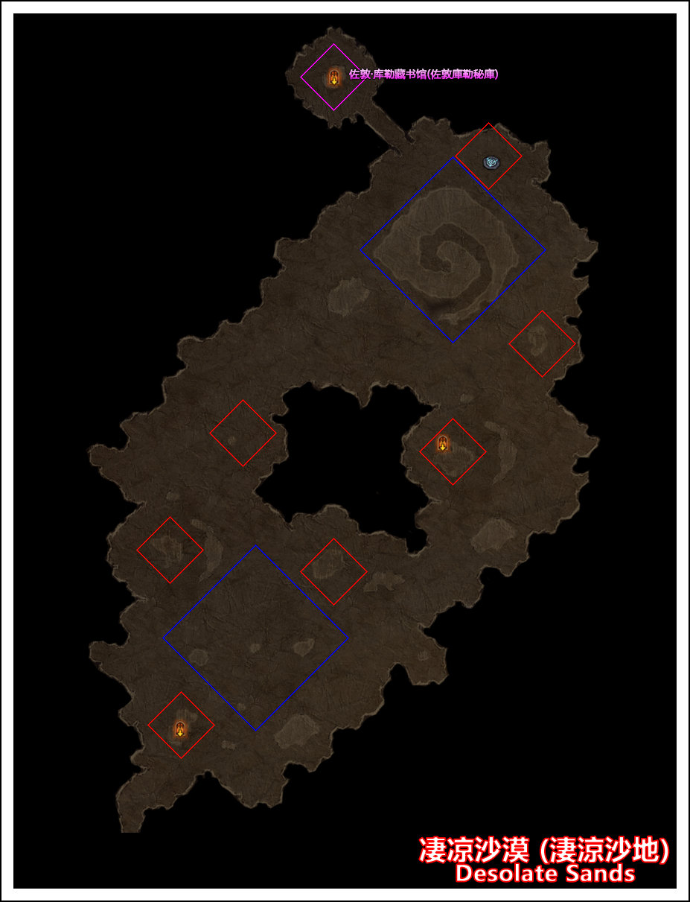

地图解析
刷新机制 | 类型 | 地形名称 | 备注
红框地形◇
随机位置，固定出现 | 传送平台 | 凄凉沙漠
随机位置，固定出现 | 地下城 | 刺客密室 | 内有诅咒宝箱事件“诅咒图书馆”
随机位置，固定出现 | 地下城 | 背叛者洞穴
随机位置，随机出现 | 地下城 | 邪恶洞窟
随机位置，随机出现 | 地下城 | 掘地骇物的洞穴 | 击杀紫怪“巢穴魔母”后出现 |  | 1.隐蔽宝库 进去之后地图很小 有几个普通箱子 一个华丽的箱子 怪很少 有一个金名怪 算是收益最丰富的一种可能了
随机位置，随机出现 | 特殊地形 | 发光的罐子 | 触发后会遭遇紫怪“帕祖祖” |  | 2.飞禽巢穴 很有爱的地方 里面都是小白鸡 最里面有只白色的小怪 可惜没看清是啥就被我K掉了 爆东西和一个华丽箱子差不多
随机位置，随机出现 | 特殊地形 | 一地蛤蟆 | 靠近后会遭遇紫怪“九蟾恶尸” |  | 3.华丽的箱子
蓝框地形◇ |  |  |  |  | 4.普通的箱子
随机位置，随机出现 | 特殊地形 | 上古装置 | 共10种，用于完成成就“灾难之轮” |  | 5.宝库守卫 是一个金名的沙居岩像
随机位置，随机出现 | 特殊地形 | 被尸骨螺旋包围的华丽宝箱 |  |  | 6.一堆骷髅 其中有一只是金名的 不过杀了什么奖励也没有
随机位置，随机出现 | 特殊地形 | 狂风笼罩的华丽宝箱 |  |  | 7.一团虫子 都是普通的
紫框地形◇ |  |  |  |  | 8.一个尸堆
固定位置，固定出现 | 地下城 | 佐敦·库勒藏书馆 |  |  | 9.金币 爆个5秒左右的金币 收益还是不错的
 |  |  |  |  | 10.一个古瓷 打破了啥也没有
成就紫怪
所属成就 | 悬赏任务 | 怪物名称 | 备注
独特藏品 | 有悬赏 | 血羽
独特藏品 | 有悬赏 | 凶恶的莱哈
独特藏品 | 有悬赏 | 顽魔布拉戈

第三章
战场+血腥战场
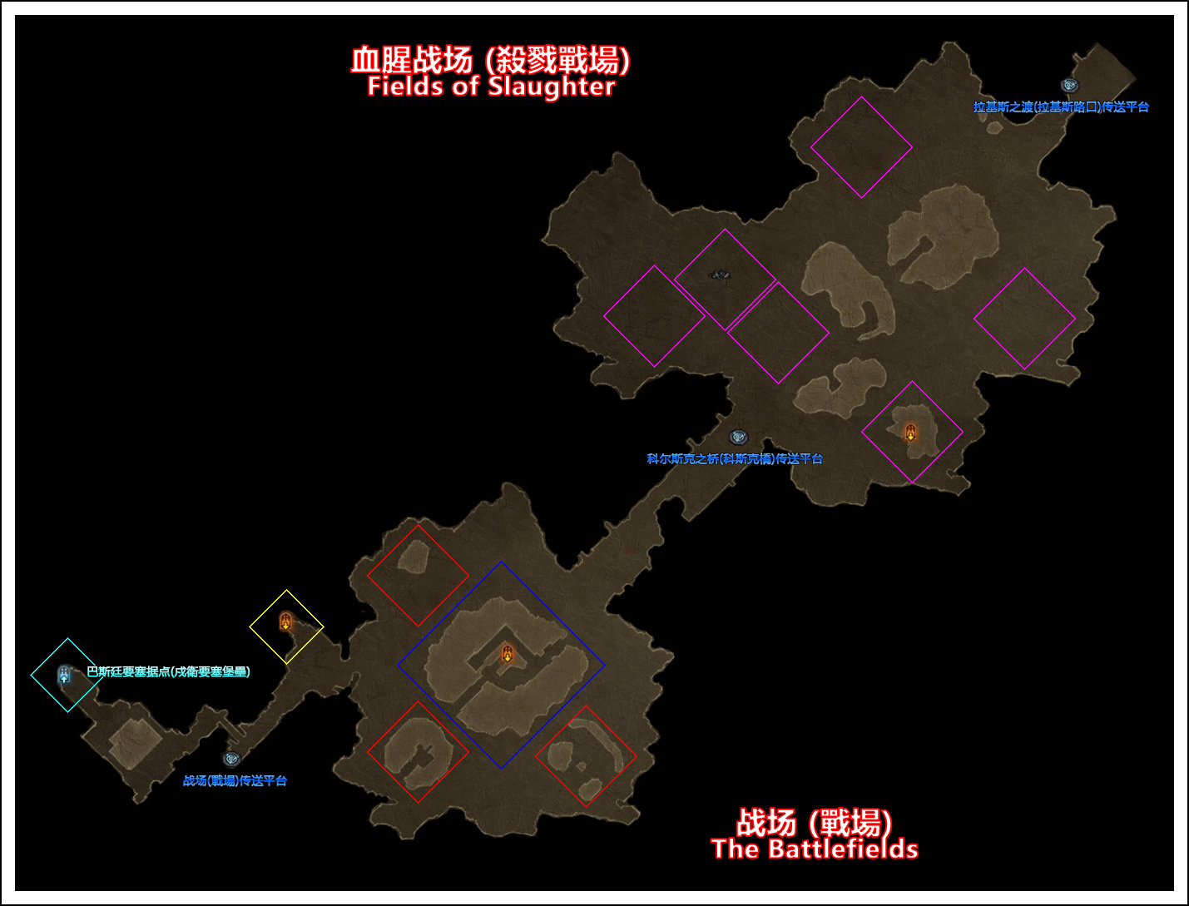

地图解析
刷新机制 | 类型 | 地形名称 | 备注
红框地形◇
随机位置，随机出现 | 地下城 | 先锋军营房
随机位置，随机出现 | 随机事件 | 力挽狂澜
随机位置，随机出现 | 随机事件 | 防守医疗站
蓝框地形◇
固定位置，随机出现 | 地下城 | 战备物资储藏室
固定位置，随机出现 | 地下城 | 克莱德的哨所
固定位置，随机出现 | 地下城 | 铸造间 | 一层有野外商人炼金师哈尔敏
紫框地形◇
随机位置，固定出现 | 地下城 | 两种地下城二选一 | 1、寒冰洞 2、冰瀑洞穴 一层有诅咒宝箱事件“诅咒冰川”
随机位置，固定出现 | 特殊地形 | 恶魔弩炮 | 一共会刷新三个
黄框地形◇
固定位置，随机出现 | 地下城 | 营房 | 二层有事件“血脉相连”
固定位置，随机出现 | 地下城 | 坚固的地堡
青框地形◇
固定位置，固定出现 | 城镇 | 巴斯廷要塞据点

成就紫怪
所属成就 | 悬赏任务 | 怪物名称 | 备注
独特藏品 | 有悬赏 | 死亡缠须 | 在下方的战场刷新
独特藏品 | 有悬赏 | 墨沙克‧天谴之躯 | 在下方的战场刷新
独特藏品 | 无悬赏 | 污秽的布拉格 | 在中间的科尔斯克之桥刷新
独特藏品+夺命独角兽之地 | 无悬赏 | 琪塔拉 | 在上方的血腥战场-寒冰洞二层刷新

